使い方
デジタル版時間割表の使い方

■お願いしたいこと
kwicにアクセスし、ご自身のパソコンやクラウドにダウンロードしてからお使いください。
アクセス集中によりシステムがダウンすると時間割表が閲覧できなくなる可能性があります。すぐにダウンロードすることをお薦めします。
履修者数によっては教室変更などが発生します。シラバスの情報が最新となりますので、特に４月中旬までは事前確認のうえ出席するようにしてください。

■Excelの構成
シート名 | タブの色 | 内容
理工学研究科（春） | 青 | 理工学研究科で当年度の春学期に開講する授業の時間割が記載されています。
理工学研究科（秋） | 緑 | 理工学研究科で当年度の秋学期に開講する授業の時間割が記載されています。
理工学研究科（集中） | 赤 | 理工学研究科で当年度に開講する集中講義の時間割が記載されています。

■全学科目などの授業関連情報
全学科目はこのExcelに記載されていません。以下のリンクより、当年度に開講する全学科目の情報などを確認してください。
kwicキャビネット＞教務機構＞授業関連
（参考）kwicキャビネット＞教務機構＞履修・学習スタートガイド

■操作方法（各シートには保護がかかっており、誤って講義を消したり、書き換えたりするリスクはありません）
１）ソート機能：時間割表のソート機能を使うことで、曜日や履修基準年度、専攻を絞り込むことができます。
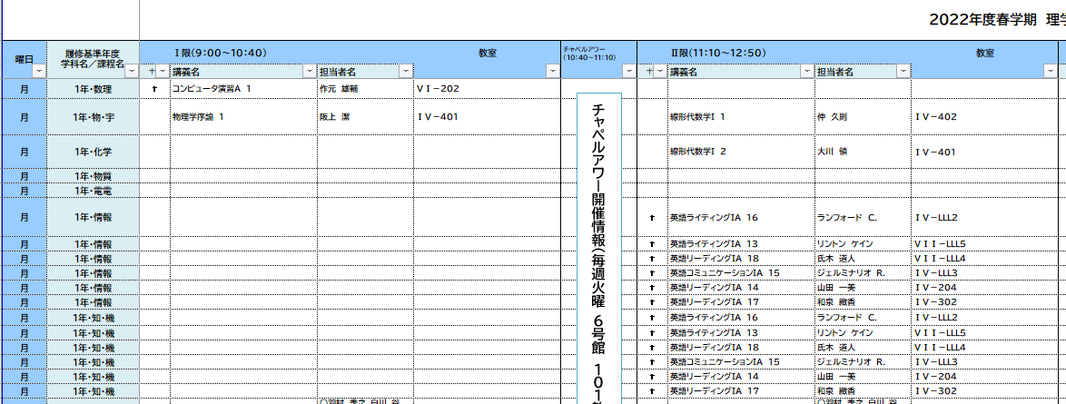

２）検索機能：Ctrl＋F（またはホームタブ右上の「検索と選択」ボタン）を使うと、講義名などを検索することができます。
２限連続の講義などあるので、講義の曜日時限を調べる時は検索がお薦めです。
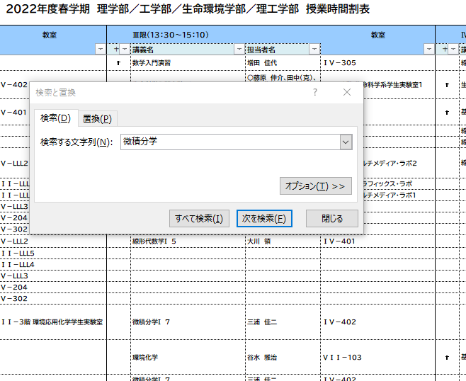
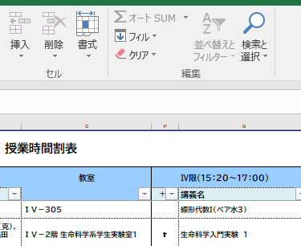

３）書式機能：講義のセルに色を付けることができますので、気になる科目に目印を付けることができます。

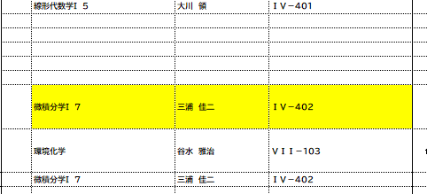
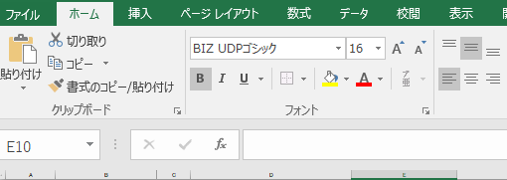

■教室の表記について
「IV－４０２」は IV号館４階 ４０２教室 を示します。３桁の数字の先頭が「階（フロア）」を意味します。
各建物の位置については以下のキャンパスマップで確認してください。
関西学院大学 神戸三田キャンパスマップ

